Bugtracker
Item | Nombre incidencia | Descripción incidencia | Resultado | Evidencia | Severidad | Prioridad
1 | Campo de texto Phone number (Registrar contacto) | El campo de texto Phone Number solo debería permitir números y no letras | fallido | 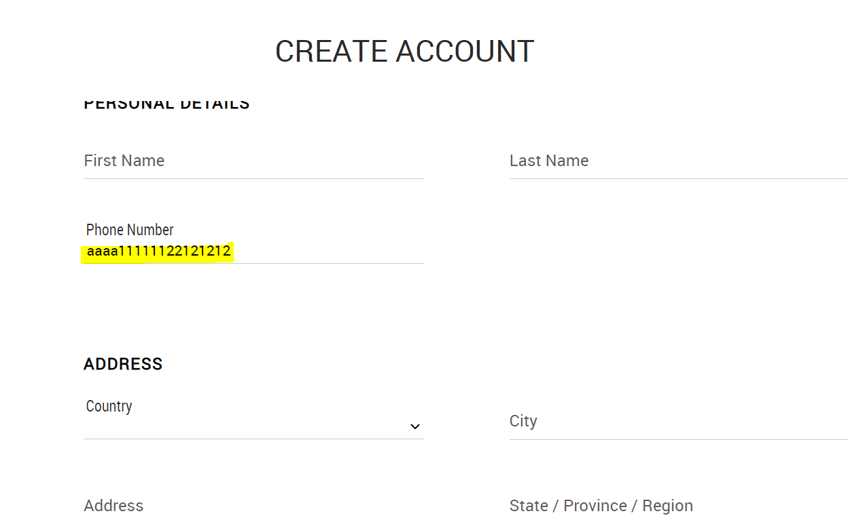 | Bajo | Bajo
2 | Campo Username (Registrar contacto) | No se está validando el campo Username como campo obligatorio ya que está habilitando el botón registro (“REGISTER )” al ingresar de manera errónea un dato en el campo mencionado o dejando el campo vacío. | fallido | 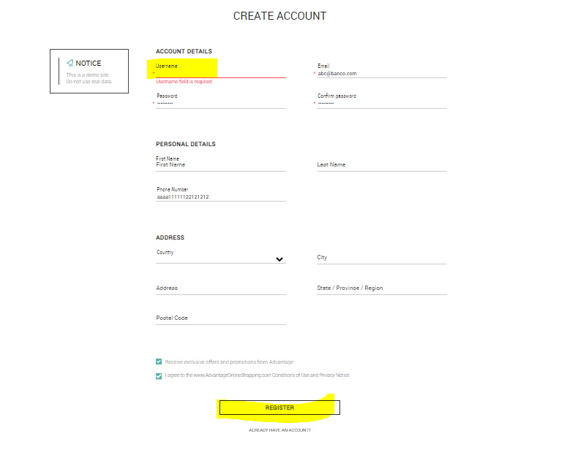 | Medio | Alto
3 | Registro de nuevo contacto (Registrar contacto) | Cuando te registras no se muestra confirmación de registro, ni te redirecciona a la página principal o al login | fallido | 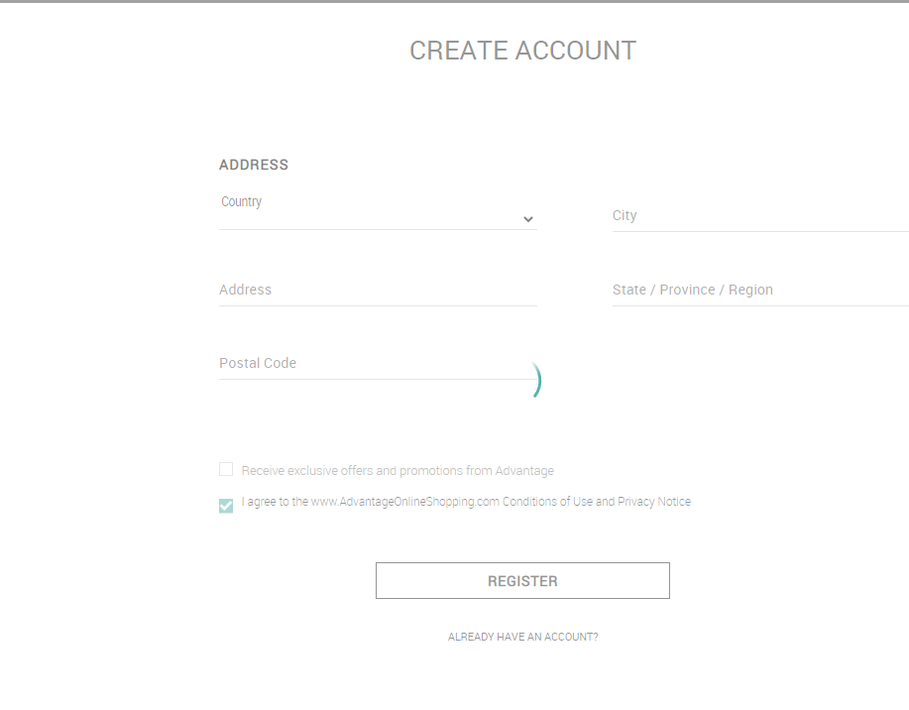 | Alto | Alto
4 | Campo Username (Registrar contacto) | Cuando ingresa los datos en el formulario algunas veces se está mostrando validación que no corresponde “usuario ya existe.” | fallido | 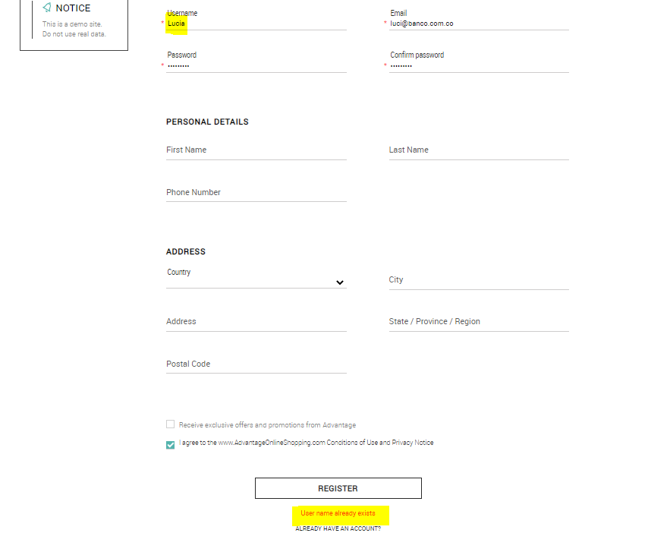 | Alto | Alto
5 | Popular Items | En la opción de tablets se muestran dos colores a elegir, pero al seleccionar uno u otro las imágenes no cambian según el color. | fallido | 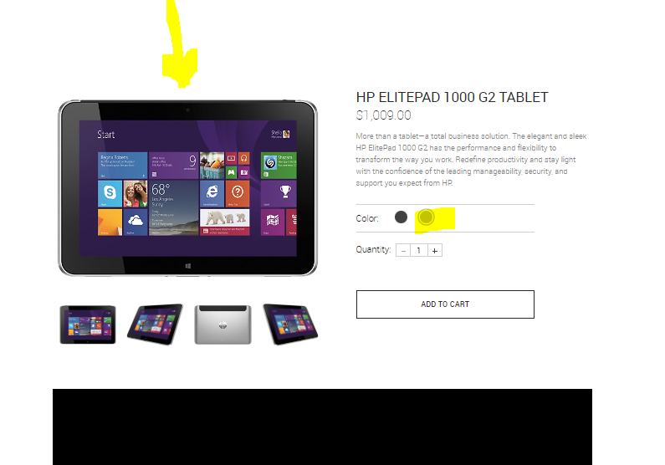 | Bajo | Bajo
6 | Popular Items) | Al seleccionar el color negro en la sección de tables esta mostrando el texto “blue” en el carrito de compras. | fallido |  | Medio | Alto
7 | Login para Orden de pago | Al ir a la opción de realizar el pago del producto seleccionado, no deja loguearse para realizar el pago | fallido | 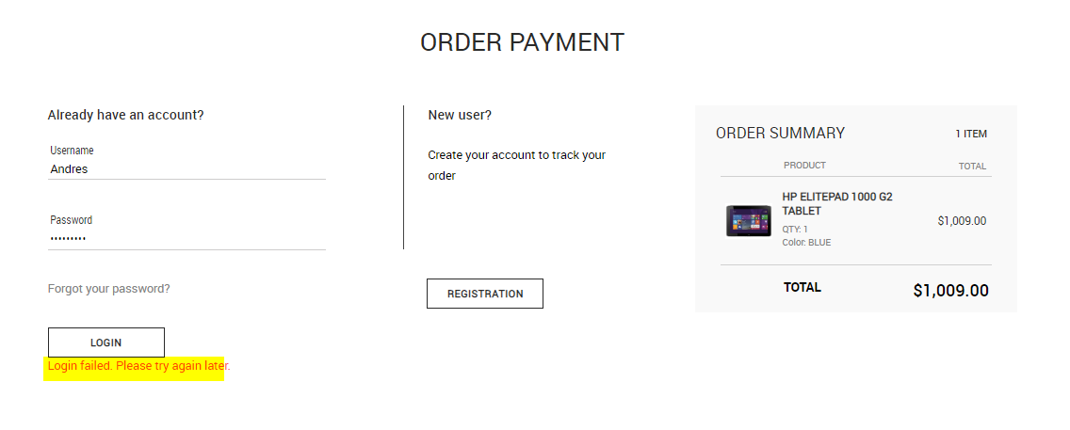 | Alto | Alto

